Sheet1
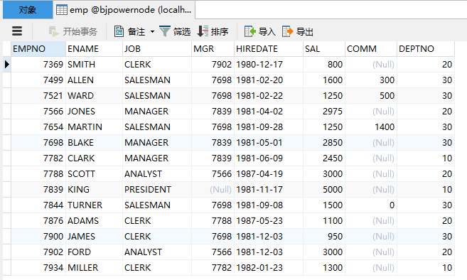
部门信息表 | dept |  | 员工信息表 | emp
英文字段名称 | 中文描述 | 类型 | 英文字段名称 | 中文描述 | 类型
DEPTNO | 部门编号 | INT(2) | EMPNO | 员工编号 | INT (4)
DNAME | 部门名称 | VARCHAR(14) | ENAME | 员工姓名 | VARCHAR(10)
LOC | 位置 | VARCHAR(13) | JOB | 工作岗位 | VARCHAR(9)
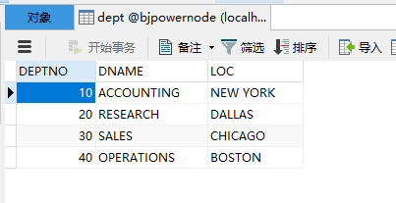
 |  |  | MGR | 上级领导 | INT (4)
 |  |  | HIREDATE | 入职日期 | DATE
 |  |  | SAL | 薪水 | DOUBLE(7,2)
 |  |  | COMM | 津贴 | DOUBLE (7,2)
 |  |  | DEPTNO | 部门编号 | INT(2)
 |  |  | 注：DEPTNO字段是外键，DEPTNO的值来源于dept表的主键，起到了约束的作用

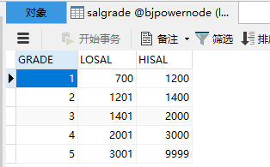

薪水等级信息表 | salgrade
英文字段名称 | 中文描述 | 类型
GRADE | 等级 | INT
LOSAL | 最低薪水 | INT
HISAL | 最高薪水 | INT

